Layout Screen
Detail Design | Project | ASOFT - ERP.NET | Screen ID | CF0024 | Created By | Mỹ Tuyền | Updated By
 | Module | ASOFT - CI | Screen Name | Danh mục nhân viên | Created Date | 2010-09-13 | Updated Date

Layout |  |  |  |  |  |  | Overview
 |  |  |  |  |  |  | Sử dụng màn hình này để: - Thêm, xóa, sửa, xem thông tin nhân viên - Tìm kiếm nhân viên - In danh mục nhân viên - Xuất danh sách nhân viên ra file excel
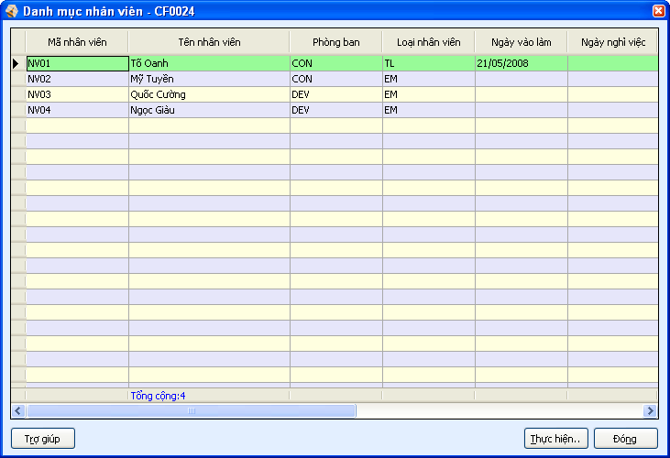
4
5
6
1
2
3

 |  |  |  |  |  |  | Flow Screen
 |  |  |  |  |  |  | Từ menu hệ thống chọn -> [Danh mục] -> [C Thông tin tổ chức] -> [6 Nhân viên]

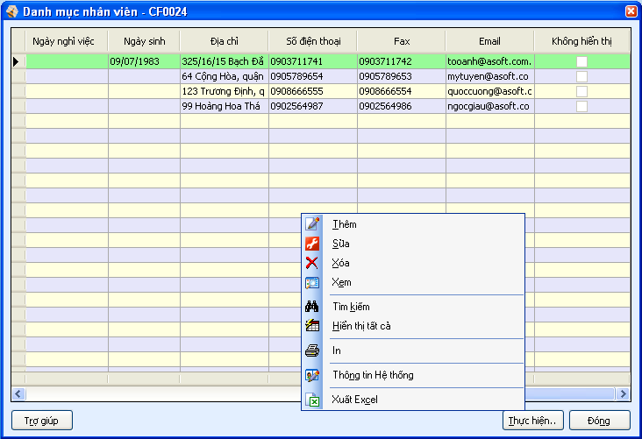
7
12

8
9
10
11

15
16
17

18
19

20

21
22

23

13
14
24

